欢迎
 | 欢迎

 | Excel VBA 版，商品入库、取货、会员管理、存入、支取，新增历史记录，即时统计等功能

主要功能
1 | 商品 | 支持 40 项商品管理
 |  | 设置可用商品后，隐藏会员详细信息、历史记录里未使用的商品
 |  | 有同等价位时，你难道不会当他为同一商品吗？
1 | 入库取货 | 入库：新增后，在设置界面可查看统计
 |  | 取货：盘点时冲正及快速取货，在设置界面可查看统计
 |  | A 软件销售 666 件，B 软件销售 333，你不会添加二条取货 666、333 吗？这不就统计其它平台的数据了？
1 | 会员 | 可添加：姓氏、名字、性别、身份证号码、年龄、电话、Email、家庭住址、备注等和删除
 |  | 可选隐藏不常用的：身份证号码、年龄、Email、家庭住址等
 |  | 设置新增会员添加界面：校验必填项
 |  | Ctrl+Shift + A：历史记录 - 新增，自动填寄存
 |  | Ctrl+Shift + Q：历史记录 - 新增，自动填支取
1 | 员工 | 设置员工姓名、联系电话
 |  | 设置首选员工，设置后，自动填充到所有员工列表
1 | 历史记录 | 选择了会员后：点新增存入或支取后自动新增到历史记录
 |  | 选择了会员后：快捷方式，快速新增时自动填存入和寄存
1 | 打开表 | 重置新增商口入库取货、新增会员、错误信息等内容
1 | 选择表 | 自动添加热键、清除热键、清空错误列表等信息
 |  | 自动填充首选员工
1 | 图标 | 1 | 正确录入
 |  | 0 | 持平
 |  | -0.01 | 错误
1 | 安全 | 新增“商品入库取货”、“新增会员”后，自动插入公式和数据校验，初始化功能。

先决条件
1 | 可选使用 Office 365、Office 2024、Office 2021、Office 2009 或支持自动插入新行时继承上行公式的办公软件
1 | 必须支持 VBA 宏版本的办公软件

1
使用须知
0 | 前往 https://github.com/ilikeyi/Office 下载后，
 | 点击文件右键，选择属性，解除文件锁定
 | 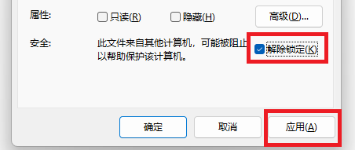

2
 | 启用编辑

3
 | 启用内容
 | 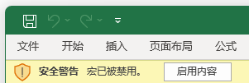

4
 | 启用 VBA 宏功能
 | 选择文件、选项、信任中心、信任中心设置，选择：
 | 启用 VBA 宏、启用 VBA 宏时启用 Excel 4.0 宏、信任对 VBA 工程对象模板的访问
 | 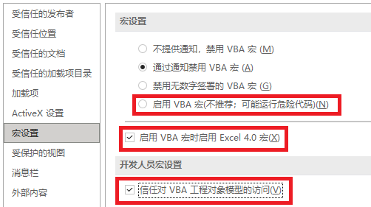

限制
-0.01 | 已禁用设置、新增商品入库取货、新增会员，仅可编辑部分

版权
1 | 免费使用，部分编辑功能受限

